상품제안서
유로3색 터치펜UV(3링)(독일잉크) | 상품코드: F06889

 |  |  |  |  |  |  | 02-412-0044 | www.easy1.co.kr
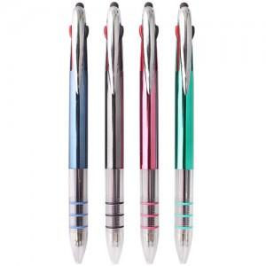

【상세/제작정보】 | 기본수량 미만시 시안당 10000원 추가됩니다

【인쇄/포장옵션】 | 실크 / OPP(비닐)

【공급단가】 | 수량 | 1,000~ | 2,000~ | 3,000~ | 5,000~ | 10,000~
*VAT별도 | 단가 | 410원 | 400원 | 380원 | 370원 | 360원

【상품 URL】 | https://easy1.co.kr:443/src/goods_detail.php?gdno=6889

